信用交易
融资融券市场交易数据统计(2023-04-28)

标的证券 | 融资融券余额（亿元） | 融资余额（亿元） | 融券余额（亿元） | 融资买入额（亿元） | 融资融券规模变化（亿元） | 融资余额增幅(‰) | 融券余额增幅(%)
统计数据 | 16,072.07 | 15,137.56 | 932.90 | 831.52 | -98.57 | -6.72 | 0.41
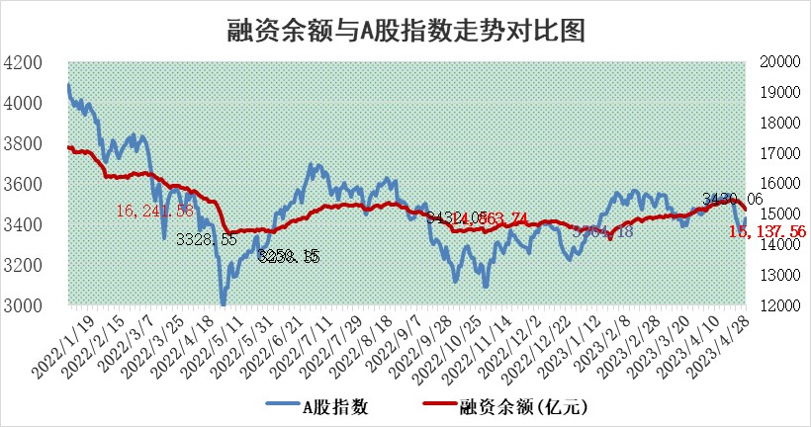

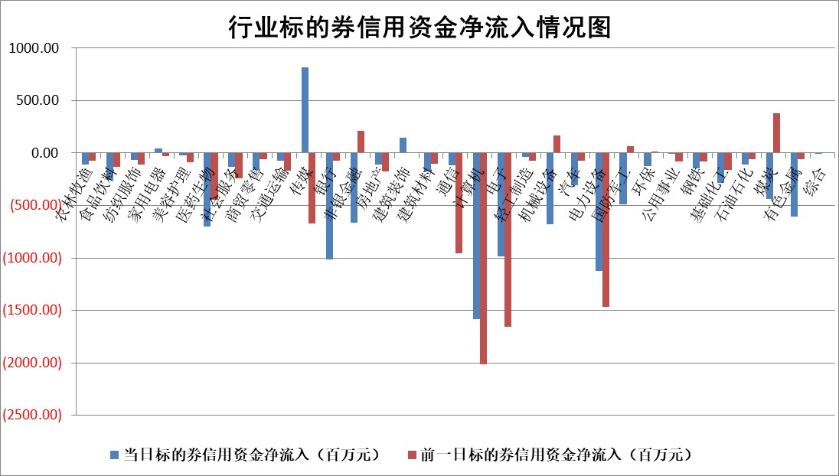

标的基金代码 | 标的基金简称 | 融资余额/市值(%) | 融资余额增幅(%) | 融资买入额/成交金额(%) | （融资余额净增额-融券余额净增额）/市值(‱) | 融券余额降幅(%) | ABS[（融资余额净增额-融券余额净增额）/市值净增额-1](%)
159902 | 华夏中小板ETF | 0.00 | 0.00 | 0.00 | 0.00 | 0.00 | 100.00
159915 | 易方达创业板ETF | 1.54 | -7.22 | 3446.29 | -11.28 | 11.72 | 116.96
159919 | 嘉实沪深300ETF | 4.58 | -0.43 | 0.75 | -2.06 | -1.29 | 102.16
159920 | 华夏恒生ETF | 65.85 | -0.01 | 1.57 | -0.42 | -4.63 | 100.59
159922 | 嘉实中证500ETF | 1.07 | -45.49 | 1891.46 | -98.45 | -1.36 | 176.70
159925 | 南方沪深300ETF | 0.02 | 2.97 | 0.00 | 0.06 | 0.00 | 99.94
159928 | 消费ETF | 0.84 | -1.08 | 1.63 | 0.45 | 13.54 | 99.59
159934 | 易方达黄金ETF | 379.79 | -0.26 | 15.23 | -100.27 | 0.00 | 12.09
159939 | 全指信息技术ETF | 0.53 | -2.44 | 145.70 | -1.95 | -2.39 | 100.83
159940 | 全指金融地产ETF | 0.14 | 14.01 | 0.19 | 1.78 | 0.00 | 98.81
159995 | 半导体芯片ETF | 2.31 | -3.78 | 355.63 | -2.09 | 20.37 | 101.95
159997 | 天弘中证电子ETF | 1.81 | 0.77 | 2.60 | 0.85 | -1.98 | 99.56
159998 | 天弘中证计算机主题ETF | 0.58 | -12.67 | 0.23 | -9.79 | -3.38 | 102.93
510050 | 华夏上证50ETF | 9.92 | -0.51 | 34.29 | -4.67 | 3.61 | 103.72
510180 | 华安上证180ETF | 0.45 | -0.01 | 0.31 | -0.05 | -3.18 | 100.05
510880 | 华泰柏瑞红利ETF | 0.24 | 10.15 | 1.71 | 1.45 | -27.88 | 99.51
510900 | 易方达恒生H股ETF | 98.49 | -0.29 | 2.00 | -28.26 | 0.00 | 120.50
511010 | 5年期国债ETF | 0.00 | 0.00 | 0.00 | 0.00 | 0.00 | 100.00
511380 | 可转债及可交换债券ETF | 7.58 | -2.17 | 4.17 | -16.82 | 0.00 | 138.35
512000 | 全指证券ETF | 5.97 | -3.38 | 25.76 | -22.97 | -6.29 | 116.81
512010 | 沪深300医药卫生ETF | 3.90 | -2.82 | 43.23 | -11.56 | -1.67 | 116.14
512070 | 沪深300非银ETF | 1.62 | 1.26 | 155.36 | 2.06 | 2.00 | 99.38
512400 | 南方中证申万有色金属ETF | 1.39 | -2.15 | 0.27 | -1.47 | 4.46 | 117.06
512580 | 广发中证环保产业ETF | 0.97 | -0.41 | 0.27 | -0.08 | 0.70 | 99.48
512660 | 国泰中证军工ETF | 2.53 | -1.17 | 13.06 | -2.73 | 0.79 | 126.35
512800 | 华宝中证银行ETF | 15.92 | -0.64 | 0.95 | -9.43 | 2.52 | 106.54
512980 | 广发中证传媒ETF | 0.87 | 10.87 | 665.95 | 6.53 | -9.35 | 98.70
515030 | 华夏中证新能源汽车ETF | 2.02 | -1.85 | 17.31 | -16.46 | -26.82 | 240.52
515050 | 华夏中证5G通信主题ETF | 1.09 | -6.03 | 2.09 | -9.13 | -15.38 | 103.33
515070 | 华夏中证人工智能ETF | 1.98 | 1.65 | 11.06 | 8.86 | 12.92 | 97.33
标的股票比较指标 |  | 融资余额/流通A股市值(%) | 融资余额增幅(%) | 融资买入额/成交金额(%) | （融资余额净增额-融券余额净增额）/流通A股市值(‱) | 融券余额降幅(%) | ABS[（融资余额净增额-融券余额净增额）/流通A股市值净增额-1](%)
前十名标的个股 |  | 仁东控股 | 普门科技 | 远翔新材 | 宝通科技 | 青木股份 | 华峰铝业
 |  | 永信至诚 | 安井食品 | 海油发展 | 川网传媒 | 龙溪股份 | 华宝新能
 |  | 全柴动力 | 宝通科技 | 福达合金 | 游族网络 | 东港股份 | 瑞可达
 |  | 海兰信 | 普蕊斯 | 嘉化能源 | 剑桥科技 | 天玑科技 | 中瓷电子
 |  | 莱茵生物 | 海油发展 | 鲁信创投 | 凌云光 | 卓创资讯 | 百润股份
 |  | 晨鸣纸业 | 重药控股 | 复洁环保 | 昆仑万维 | 交控科技 | 唯捷创芯
 |  | 司尔特 | 益方生物 | 商络电子 | 蓝色光标 | 巨轮智能 | 长光华芯
 |  | 大立科技 | 禾迈股份 | 金钟股份 | 宣泰医药 | 广安爱众 | 西域旅游
 |  | 先惠技术 | 中瓷电子 | 上海雅仕 | 侨源股份 | 江苏吴中 | 丽江股份
 |  | 亚通股份 | 太极集团 | 黔源电力 | 果麦文化 | 中通国脉 | 益佰制药
后十名标的个股 |  | 奥康国际 | 西域旅游 | 西域旅游 | 西域旅游 | 三维通信 | 英诺激光
 |  | 豆神教育 | 英杰电气 | 皇庭国际 | 海天瑞声 | 迈信林 | 海印股份
 |  | 西域旅游 | 诺禾致源 | 数源科技 | 磁谷科技 | 华宝新能 | 福安药业
 |  | 搜于特 | 华峰铝业 | 中通国脉 | 青木股份 | 邦彦技术 | 中远海科
 |  | 泽达易盛 | 鼎阳科技 | 莫高股份 | 金鹰重工 | 软通动力 | 康泰医学
 |  | 中航机电 | 周大生 | 蓝光发展 | 同有科技 | 光库科技 | 国光电气
 |  | 富吉瑞 | 青木股份 | 惠博普 | 何氏眼科 | 华星创业 | 杰瑞股份 | ;
 |  | 欧派家居 | 何氏眼科 | 嘉凯城 | 东田微 | 梅雁吉祥 | 复星医药
 |  | 飞科电器 | 海天瑞声 | 汉马科技 | 易点天下 | 欧普照明 | 安井食品
 |  | 中国人寿 | 新点软件 | 齐翔腾达 | 金证股份 | 万马股份 | 凯盛新材
说明：1.以上普通交易数据和信用交易数据皆以交易日收盘后数据为基准；2.上述标的证券总数据只计算标的证券市场总数据，不包括从标的证券中调出去标的证券数据，所以与交易所公布的总值略有不同； 3.上述行业采用申万一级行业分类；4.以上标的基金和标的个股中比较的6个指标值中：前5个（从左至右）为正向指标，值越大排名越靠前；第6个为逆向指标，值越小，排名越靠前；5.第6个指标中ABS[]表示求绝对值，其主要用于考量信用资金相对净流入对股价相对净变化的贡献程度；6.数据来源：wind，交易所。

 | 证券代码 | 新增融资余额 | 融资买入额 | 融资买入增幅前10
远大智能 | 002689 | 28175353 | 42268582 | 199%
亚太股份 | 002284 | 21555247 | 34242865 | 82%
赛诺医疗 | 688108 | 72122899 | 101076547 | 78%
湖南发展 | 000722 | 66023557 | 137112987 | 75%
柘中股份 | 002346 | 14584119 | 36845980 | 58%
国城矿业 | 000688 | 24683149 | 48240585 | 54%
兆新股份 | 002256 | 1985058 | 4066269 | 52%
凯美特气 | 002549 | 33806472 | 61340055 | 52%
华昌达 | 300278 | 13474542 | 19303225 | 48%
新华联 | 000620 | 27311937 | 39201759 | 43%

 | 证券代码 | 新增融资余额 | 融资买入额 | 融资买入增幅前10
兔宝宝 | 002043 | 73310337 | 89923983 | 334%
捷昌驱动 | 603583 | 26026415 | 31686727 | 262%
湘财股份 | 600095 | 94196837 | 132280449 | 252%
中谷物流 | 603565 | 49103883 | 60098371 | 234%
中青宝 | 300052 | 24215352 | 31377809 | 98%
顾家家居 | 603816 | 138518545 | 188424210 | 78%
喜临门 | 603008 | 31503289 | 48351944 | 77%
财信发展 | 000838 | 10831830 | 17666790 | 74%
苏州银行 | 002966 | 10578096 | 19143736 | 72%
金诚信 | 603979 | 23858538 | 36098133 | 60%

